讲师简介
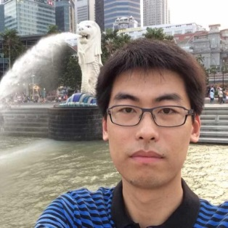
Mike Zhang 微软云专家/讲师
2010年加入微软中国有限公司，从事微软云计算工作
2012年荣获TechEd金牌讲师
2012-2014年，微软Azure MVP最有价值专家
2014年至今就职于微软Azure架构师
10年.NET开发经验，撰写超过300篇Azure官方中文文档。

